GYM-084
ツリー指定要素が「SI案件」で「タスク検索」ラジオボタンを選択し実行ボタンを押下した場合と、
ツリー指定要素が「プロジェクト」で「タスク検索」ラジオボタンを選択し実行ボタンを押下した場合とで
担当者の表示順番が変わってしまう。（ソート条件に担当者コードが含まれていない為、含めた方が望ましい。）

■シート「事前準備データ」を元に確認■
ツリー指定要素が「SI案件」で「タスク検索」ラジオボタンを選択した状態で実行ボタンを押下した場合
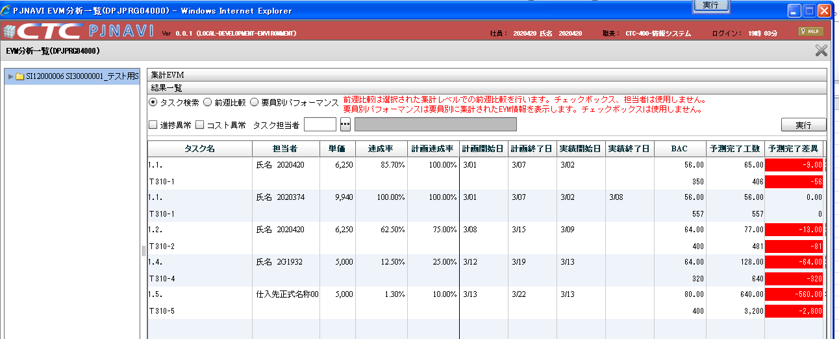

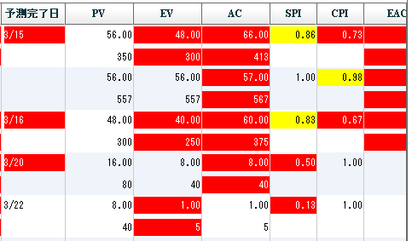
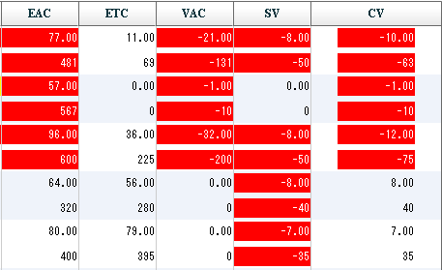

同じデータを検索しているが、
担当者のソート順が異なっている。

ツリー指定要素が「プロジェクト」で「タスク検索」ラジオボタンを選択した状態で実行ボタンを押下した場合
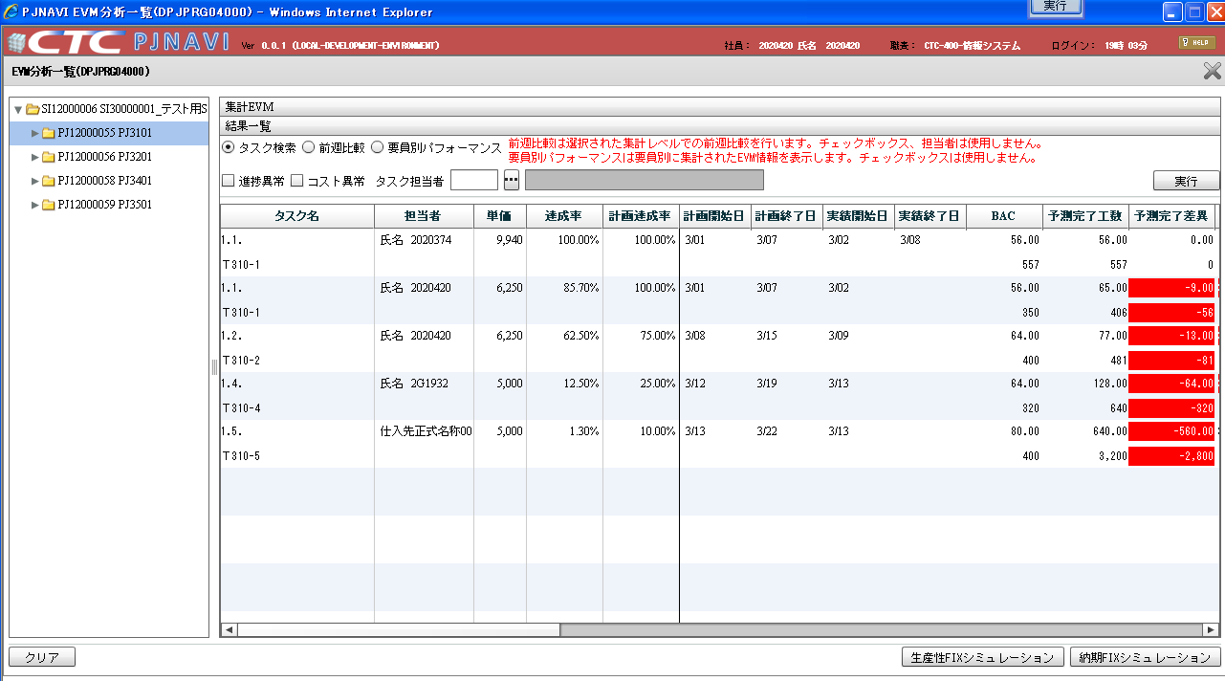

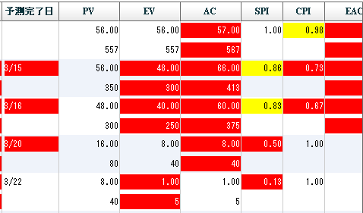
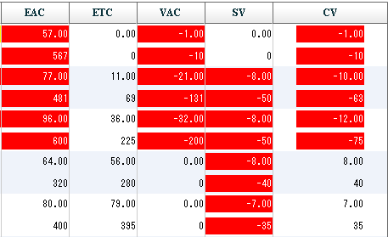

基本設計書抜粋
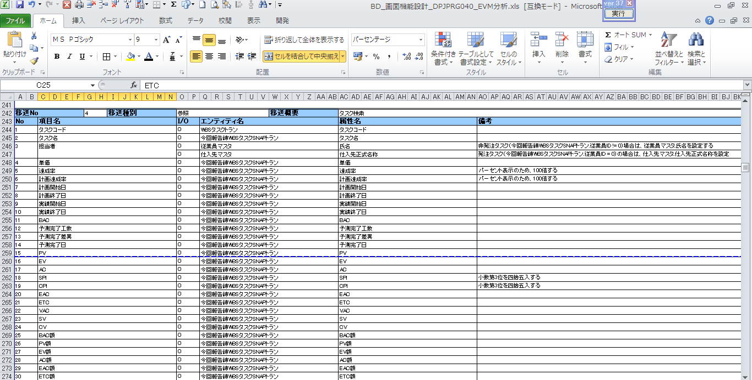
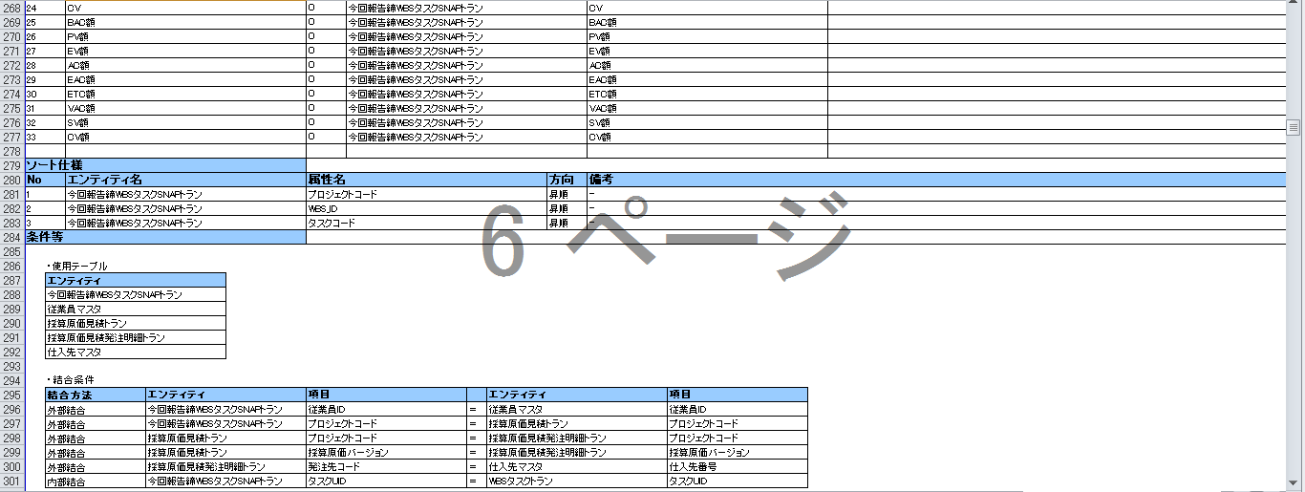

グリッドが「タスク」列だけでなく「担当者」列もあるため、
ソート順に担当者コードも追加した方が望ましい。

